CHO
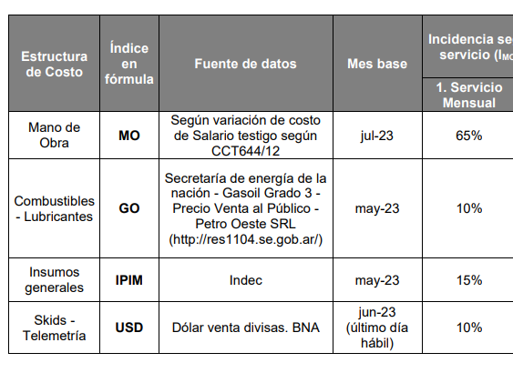
ïtem | Descripción | Jul-23 | Aug-23 | Sep-23 | Oct-23 | Nov-23 | Dec-23 | Jan-24 | Feb-24 | Mar-24 | Apr-24
2.2.1 | Servicio yacimiento | $ 1,409,329.00 | $ 1,494,294.12 | $ 1,598,854.97 | $ 1,792,160.16 | $ 1,874,787.93 | $ 2,075,563.20 | $ 2,739,443.56 | $ 3,282,108.91 | $ 3,651,005.80 | $ 4,386,573.04
2.2.3 | Visita Adicional (Reposición o control) | $ 244,054.00 | $ 258,767.44 | $ 276,874.28 | $ 310,349.01 | $ 324,657.69 | $ 359,426.01 | $ 474,390.41 | $ 568,363.96 | $ 632,245.96 | $ 759,624.40

Índice | Detalle | Fuente | EC 1 | Ajusta a | Fecha base | Valores base | Aug-23 | Sep-23 | Oct-23 | Nov-23 | Dec-23 | Jan-24 | Feb-24 | Mar-24 | Apr-24
MO | Variación de sueldo testigo | Variación de sueldo testigo según CCT petrolero de NQN | 65% | Productos químicos | Jul-23 | 1,000,967 | 1,060,744 | 1,105,576 | 1,237,917 | 1,376,001 | 1,480,609 | 1,851,430 | 2,166,451 | 2,226,227 | 2,917,692
IPIM | Nivel general | https://www.indec.gob.ar/indec/web/Nivel4-Tema-3-5-32 | 15% | Inmuebles y vehículos | May-23 | 2,406 | 2,586 | 2,767 | 3,285 | 3,588 | 3,859 | 4,287 | 6,603 | 7,789 | 8,580
GO | Gasoil grado 3, precio sin impuestos Neuquén Petro Oeste | http://res1104.se.gob.ar/consultaprecios-todos.sql.eess.php | 10% | Combustibles, lubricantes y consumibles | May-23 | 293 | 301 | 315 | 370 | 370 | 381 | 466 | 551 | 969 | 1,020
USD | Cotización divisa, valor de venta | https://www.bna.com.ar/Personas | 10% | Equipos de dosificación y repuestos | último día hábil de jun-23 | 257 | 275 | 350 | 350 | 350 | 361 | 808 | 826 | 842 | 858
 |  |  |  |  | Factor de ajuste ìtems 2.2.1 y 2.2.3 | 1.0000 | 1.0603 | 1.1345 | 1.2716 | 1.3802 | 1.4727 | 1.9438 | 2.3288 | 2.5906 | 3.1125
 |  |  |  |  | Var. Mensual | 0% | 6.029% | 6.997% | 12.090% | 8.535% | 6.706% | 31.986% | 19.809% | 11.240% | 20.147%
 |  |  |  |  | Corresponde ajuste | 0% | SI | SI | SI | SI | SI | SI | SI | SI | SI

GO
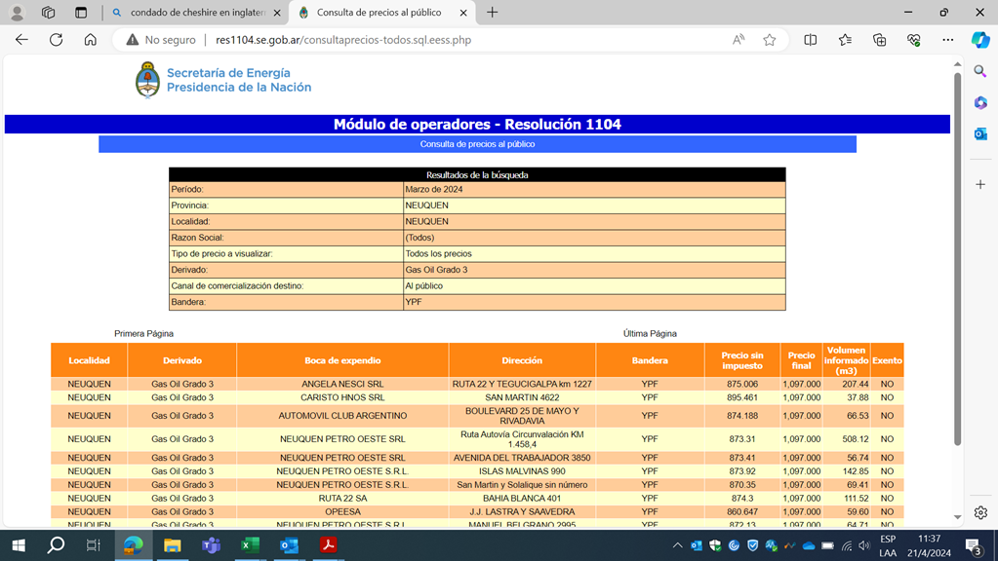
MES |  | Ïndice GO
 |  | http://res1104.se.gob.ar/consultaprecios-todos.sql.eess.php |  |  | Gasoil grado 3, precio sin impuestos Neuquén Petro Oeste
Desde | Hasta | Valor | Índice | Evol
May-2023 |  | 292.60
Jun-2023 |  | 301.40
Jul-2023 |  | 315.00
Aug-2023 |  | 370.4
Sep-2023 |  | 370.4
Oct-2023 |  | 381
Nov-2023 |  | 466
Dec-2023 |  | 551
Jan-2024 |  | 969
Feb-2024 |  | 1020
Mar-2024 |  | 1097

USD
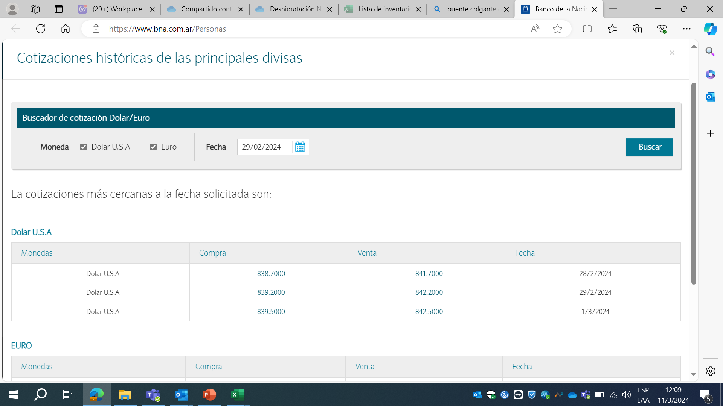
Mes |  | Indice USD |  |  | Cotización divisa, valor de venta | último día hábil
 |  | https://www.bna.com.ar/Personas
Desde | Hasta | Valor | Índice | Evol
May-2023
Jun-2023 |  | 256.70
Jul-2023 |  | 275.25
Aug-2023 |  | 350
Sep-2023 |  | 350 |  |  |  | Monedas | Compra | Venta | Fecha
Oct-2023 |  | 350 |  |  |  | Dolar U.S.A | 8,049,500 | 8,079,500 | 2023-12-28
Nov-2023 |  | 360.5 |  |  |  | Dolar U.S.A | 8,054,500 | 8,084,500 | 2023-12-29
Dec-2023 |  | 808.45
Jan-2024 |  | 826.4
Feb-2024 |  | 842.2
Mar-2024 |  | 858

